民生委員（児童委員）相談・支援件数
 | 86. 民生委員（児童委員）相談・支援件数（人口１万人当たり）

 | 時点 2022(R4)年度（毎年） |  |  |  |  |  |  | 平 均 値 |  |  |  | 308
 | 単位 件，件 |  |  |  |  |  |  | 標準偏差 |  |  |  | 223
 | 市町村名 | 指標 | 順位 |  | 相談･支援件数 |  | 市町村名 | 指標 | 順位 |  | 相談･支援件数

 | 千葉県 | 235 |  | － |  | 146,995 | 八街市 | 172 |  | 40 |  | 1,141
 | 千葉市 | 260 |  | 27 |  | 25,414 | 印西市 | 117 |  | 49 |  | 1,231
 | 銚子市 | 352 |  | 15 |  | 1,974 | 白井市 | 204 |  | 35 |  | 1,264
 | 市川市 | 110 |  | 50 |  | 5,448 | 富里市 | 278 |  | 25 |  | 1,364
 | 船橋市 | 245 |  | 30 |  | 15,777 | 南房総市 | 569 |  | 5 |  | 1,970
 | 館山市 | 522 |  | 8 |  | 2,307 | 匝瑳市 | 165 |  | 42 |  | 561
 | 木更津市 | 201 |  | 36 |  | 2,732 | 香取市 | 336 |  | 16 |  | 2,363
 | 松戸市 | 189 |  | 38 |  | 9,368 | 山武市 | 316 |  | 18 |  | 1,493
 | 野田市 | 201 |  | 36 |  | 3,050 | いすみ市 | 490 |  | 10 |  | 1,697
 | 茂原市 | 398 |  | 12 |  | 3,429 | 大網白里市 | 217 |  | 32 |  | 1,032
 | 成田市 | 253 |  | 29 |  | 3,314 | 酒々井町 | 728 |  | 2 |  | 1,479
 | 佐倉市 | 527 |  | 7 |  | 8,768 | 栄町 | 284 |  | 24 |  | 561
 | 東金市 | 290 |  | 22 |  | 1,658 | 神崎町 | 586 |  | 4 |  | 333
 | 旭市 | 209 |  | 34 |  | 1,310 | 多古町 | 223 |  | 31 |  | 296
 | 習志野市 | 143 |  | 46 |  | 2,516 | 東庄町 | 72 |  | 54 |  | 93
 | 柏市 | 157 |  | 44 |  | 6,754 | 九十九里町 | 133 |  | 48 |  | 188
 | 勝浦市 | 412 |  | 11 |  | 667 | 芝山町 | 168 |  | 41 |  | 115
 | 市原市 | 256 |  | 28 |  | 6,810 | 横芝光町 | 189 |  | 38 |  | 407
 | 流山市 | 362 |  | 14 |  | 7,467 | 一宮町 | 293 |  | 21 |  | 351
 | 八千代市 | 211 |  | 33 |  | 4,243 | 睦沢町 | 261 |  | 26 |  | 173
 | 我孫子市 | 165 |  | 42 |  | 2,139 | 長生村 | 302 |  | 20 |  | 408
 | 鴨川市 | 569 |  | 5 |  | 1,783 | 白子町 | 77 |  | 53 |  | 77
 | 鎌ケ谷市 | 88 |  | 52 |  | 971 | 長柄町 | 515 |  | 9 |  | 334
 | 君津市 | 334 |  | 17 |  | 2,695 | 長南町 | 370 |  | 13 |  | 259
 | 富津市 | 315 |  | 19 |  | 1,298 | 大多喜町 | 289 |  | 23 |  | 246
 | 浦安市 | 134 |  | 47 |  | 2,277 | 御宿町 | 639 |  | 3 |  | 430
 | 四街道市 | 144 |  | 45 |  | 1,362 | 鋸南町 | 1,481 |  | 1 |  | 984
 | 袖ケ浦市 | 95 |  | 51 |  | 614

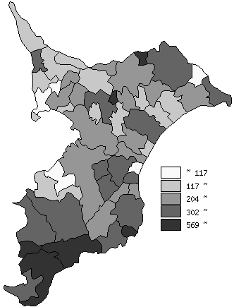
 | 千葉県の推移
 | 相談･支援件数（右軸） | 指標
平成30年度 | 185819 | 297
令和元年度 | 173585 | 277
令和2年度 | 138418 | 220
令和3年度 | 151551 | 241
令和4年度 | 146995 | 235

《備 考》 ・資料出所 健康福祉指導課 ・算出方法 相談・支援件数÷常住人口（R4.4.1）

